エビデンス
決済

項番１
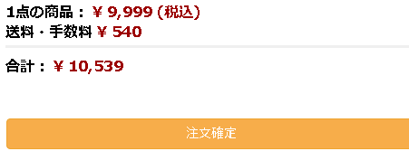

項番２
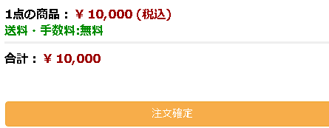

項番３
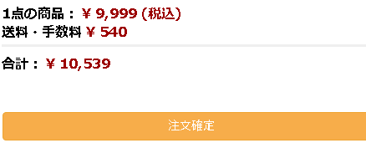

項番４
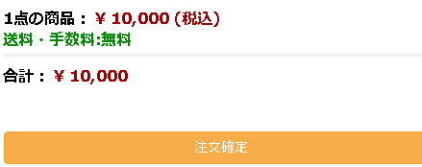

ログイン

項番1

項番２

項番３

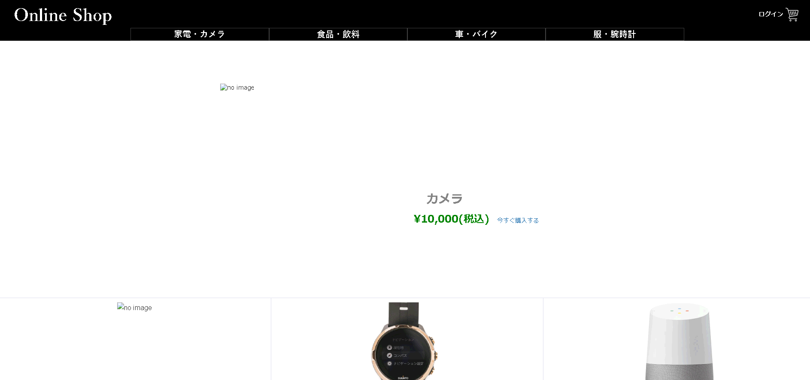

項番４

決済 | ラッピングの有無について

項番１ |  | 項番３

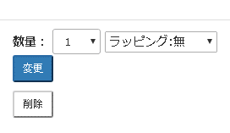
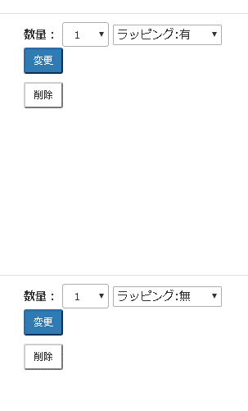
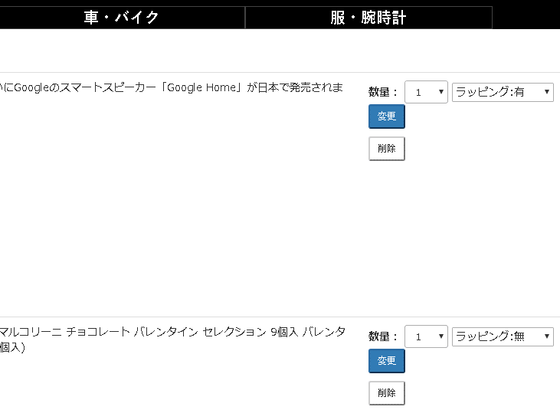

画面遷移後

別のショッピング画面に 遷移後、再度決済画面に 戻る作業を行う。

項番２

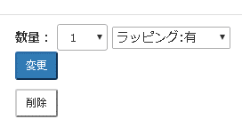
ラッピング有を 選択する
ラッピング有が画面に 保持されている

